Mitarbeiterabwesenheitsliste
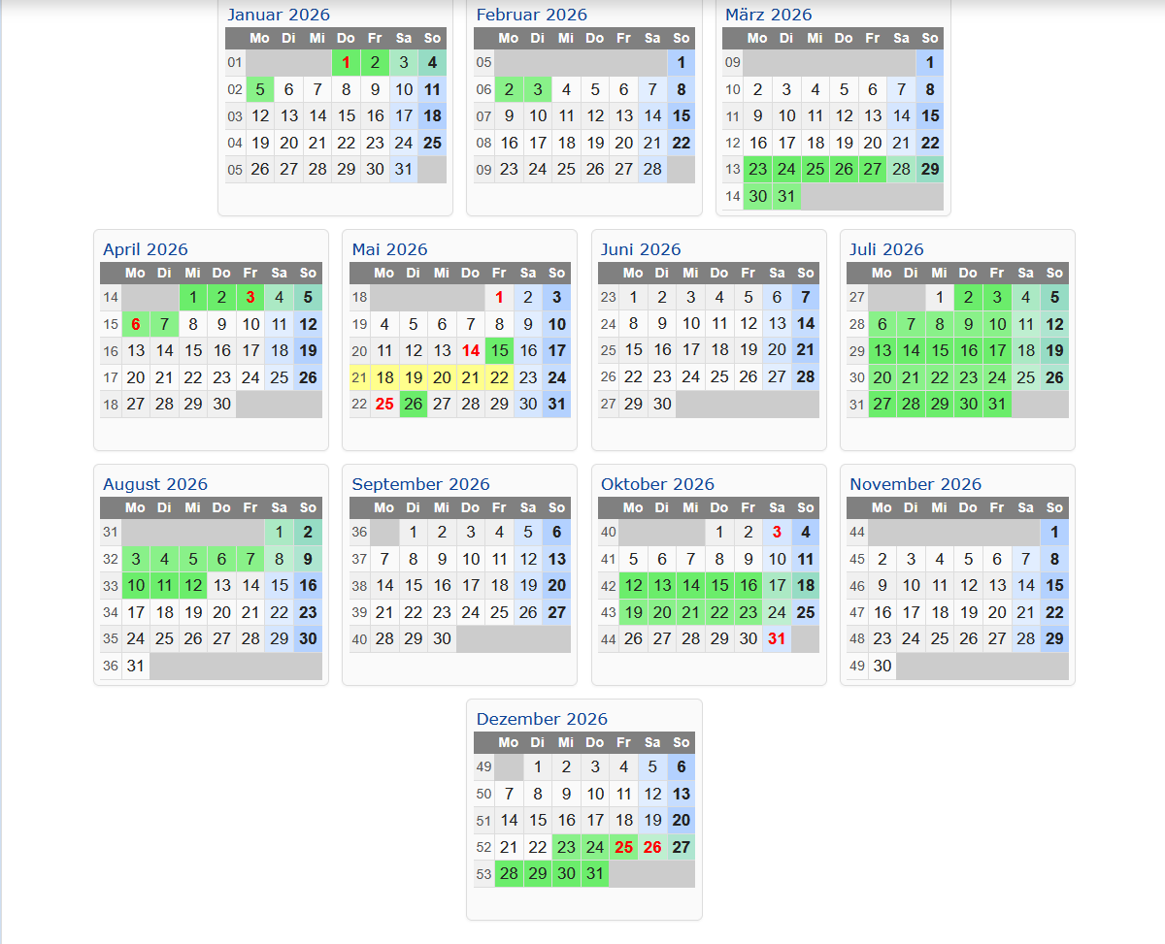
Mitarbeiterabwesenheitsliste
Jan-26 | Abwesenheitsdaten
Mitarbeitername | D | F | S | S | M | D | M | D | F | S | S | M | D | M | D | F | S | S | M | D | M | D | F | S | S | M | D | M | D | F | S | Summe
Mario Buenger | 1 | U | 3 | 4 | 5 | 6 | 7 | 8 | 9 | 10 | 11 | 12 | 13 | 14 | 15 | 16 | 17 | 18 | 19 | 20 | 21 | 22 | 23 | 24 | 25 | 26 | 27 | 28 | 29 | 30 | 31 | 1 | Mitarbeitername | Urlaubstage inkl. Vorjahr
Momo Kabar | 1 | 2 | 3 | 4 | 5 | 6 | 7 | 8 | 9 | 10 | 11 | 12 | 13 | 14 | 15 | 16 | 17 | 18 | 19 | 20 | 21 | 22 | 23 | 24 | 25 | 26 | 27 | 28 | 29 | 30 | 31 | 0 | Mario Buenger | 69.5
Chris Konrad | 1 | 2 | 3 | 4 | 5 | 6 | 7 | 8 | 9 | 10 | 11 | 12 | 13 | 14 | 15 | 16 | 17 | 18 | 19 | 20 | 21 | 22 | 23 | 24 | 25 | 26 | 27 | 28 | 29 | 30 | 31 | 0 | Momo Kabar | 19
Jason Hoppe | 1 | 2 | 3 | 4 | 5 | 6 | 7 | 8 | 9 | 10 | 11 | 12 | 13 | 14 | 15 | 16 | 17 | 18 | 19 | 20 | 21 | 22 | 23 | 24 | 25 | 26 | 27 | 28 | 29 | 30 | 31 | 0 | Chris Konrad | 45
 | 1 | 2 | 3 | 4 | 5 | 6 | 7 | 8 | 9 | 10 | 11 | 12 | 13 | 14 | 15 | 16 | 17 | 18 | 19 | 20 | 21 | 22 | 23 | 24 | 25 | 26 | 27 | 28 | 29 | 30 | 31 | 0 | Jason Hoppe | 40
Azubi´s
 | 1 | 2 | 3 | 4 | 5 | 6 | 7 | 8 | 9 | 10 | 11 | 12 | 13 | 14 | 15 | 16 | 17 | 18 | 19 | 20 | 21 | 22 | 23 | 24 | 25 | 26 | 27 | 28 | 29 | 30 | 31 | 0 | Azubi´s
Marcel Nagy | 1 | 2 | 3 | 4 | 5 | 6 | 7 | 8 | 9 | 10 | 11 | 12 | 13 | 14 | 15 | 16 | 17 | 18 | 19 | 20 | 21 | 22 | 23 | 24 | 25 | 26 | 27 | 28 | 29 | 30 | 31 | 0
Anabel Röttcher | 1 | 2 | 3 | 4 | 5 | 6 | 7 | 8 | 9 | 10 | 11 | 12 | 13 | 14 | 15 | 16 | 17 | 18 | 19 | 20 | 21 | 22 | 23 | 24 | 25 | U | U | U | U | U | 31 | 5 | Marcel Nagy | 40.5
Bruno Kirchmann | 1 | U | 3 | 4 | 5 | 6 | 7 | 8 | U | 10 | 11 | 12 | 13 | 14 | 15 | U | 17 | 18 | 19 | 20 | 21 | 22 | 23 | 24 | 25 | 26 | 27 | 28 | 29 | 30 | 31 | 3 | Anabel Röttcher | 38.5
Roggenmühle |  |  |  |  |  |  |  |  |  |  |  |  |  |  |  |  |  |  |  |  |  |  |  |  |  |  |  |  |  |  |  |  | Bruno Kirchmann | 34.5
Roberto Kokles | 1 | 2 | 3 | 4 | 5 | 6 | 7 | 8 | 9 | 10 | 11 | U | U | U | U | U | 17 | 18 | 19 | 20 | 21 | 22 | 23 | 24 | 25 | 26 | 27 | 28 | 29 | 30 | 31 | 5 | Roggenmühle
Matthias Sack | 1 | 2 | 3 | 4 | 5 | 6 | 7 | 8 | 9 | 10 | 11 | 12 | 13 | 14 | 15 | 16 | 17 | 18 | 19 | 20 | 21 | 22 | 23 | 24 | 25 | 26 | 27 | 28 | 29 | 30 | 31 | 0 | Roberto Kokles | 57.5
Albert Jalowa | 1 | 2 | 3 | 4 | 5 | 6 | 7 | 8 | 9 | 10 | 11 | 12 | 13 | 14 | 15 | 16 | 17 | 18 | 19 | 20 | 21 | 22 | 23 | 24 | 25 | 26 | 27 | 28 | 29 | 30 | 31 | 0 | Matthias Sack | 42
Verladung |  |  |  |  |  |  |  |  |  |  |  |  |  |  |  |  |  |  |  |  |  |  |  |  |  |  |  |  |  |  |  |  | Albert Jalowa | 27.5
 | 1 | 2 | 3 | 4 | 5 | 6 | 7 | 8 | 9 | 10 | 11 | 12 | 13 | 14 | 15 | 16 | 17 | 18 | 19 | 20 | 21 | 22 | 23 | 24 | 25 | 26 | 27 | 28 | 29 | 30 | 31 | 0 | Verladung
Philipp Solberg | 1 | 2 | 3 | 4 | 5 | 6 | 7 | 8 | 9 | 10 | 11 | 12 | 13 | 14 | 15 | 16 | 17 | 18 | 19 | 20 | 21 | 22 | 23 | 24 | 25 | 26 | 27 | 28 | 29 | 30 | 31 | 0 |  | 0
Frank Zillmer | 1 | 2 | 3 | 4 | 5 | 6 | 7 | 8 | 9 | 10 | 11 | 12 | 13 | 14 | 15 | 16 | 17 | 18 | 19 | 20 | 21 | 22 | 23 | 24 | 25 | 26 | 27 | 28 | 29 | 30 | 31 | 0 | Philipp Solberg | 30
 |  |  |  |  |  |  |  |  |  |  |  |  |  |  |  |  |  |  |  |  |  |  |  |  |  |  |  |  |  |  |  |  | Frank Zillmer | 33
Feb-26 | Abwesenheitsdaten
Mitarbeitername | S | M | D | M | D | F | S | S | M | D | M | D | F | S | S | M | D | M | D | F | S | S | M | D | M | D | F | S | Summe
Mario Buenger | 1 | 2 | 3 | 4 | 5 | 6 | 7 | 8 | 9 | 10 | 11 | 12 | 13 | 14 | 15 | 16 | 17 | 18 | 19 | 20 | 21 | 22 | 23 | 24 | 25 | 26 | 27 | 28 |  |  |  | 0 | Mitarbeitername | beantragte Tage
Momo Kabar | 1 | 2 | 3 | 4 | 5 | 6 | 7 | 8 | 9 | 10 | 11 | 12 | 13 | 14 | 15 | 16 | 17 | 18 | 19 | 20 | 21 | 22 | 23 | 24 | 25 | 26 | 27 | 28 |  |  |  | 0 | Mario Buenger | 23
Chris Konrad | 1 | U | U | U | U | U | 7 | 8 | U | U | U | U | U | 14 | 15 | U | 17 | 18 | 19 | 20 | 21 | 22 | 23 | 24 | 25 | 26 | 27 | 28 |  |  |  | 11 | Momo Kabar | 13
Jason Hoppe | 1 | 2 | 3 | 4 | 5 | 6 | 7 | 8 | 9 | 10 | 11 | 12 | 13 | 14 | 15 | 16 | 17 | 18 | 19 | 20 | 21 | 22 | 23 | 24 | 25 | 26 | 27 | 28 |  |  |  | 0 | Chris Konrad | 37
 | 1 | 2 | 3 | 4 | 5 | 6 | 7 | 8 | 9 | 10 | 11 | 12 | 13 | 14 | 15 | 16 | 17 | 18 | 19 | 20 | 21 | 22 | 23 | 24 | 25 | 26 | 27 | 28 |  |  |  | 0 | Jason Hoppe | 24
Azubi´s |  |  |  |  |  |  |  |  |  |  |  |  |  |  |  |  |  |  |  |  |  |  |  |  |  |  |  |  |  |  |  |  |  | 0
 | 1 | 2 | 3 | 4 | 5 | 6 | 7 | 8 | 9 | 10 | 11 | 12 | 13 | 14 | 15 | 16 | 17 | 18 | 19 | 20 | 21 | 22 | 23 | 24 | 25 | 26 | 27 | 28 |  |  |  | 0 | Azubi´s
Marcel Nagy | 1 | 2 | 3 | U | 5 | 6 | 7 | 8 | 9 | 10 | 11 | 12 | 13 | 14 | 15 | 16 | 17 | 18 | 19 | 20 | 21 | 22 | 23 | 24 | 25 | 26 | 27 | 28 |  |  |  | 1 |  | 0
Anabel Röttcher | 1 | 2 | 3 | 4 | 5 | 6 | 7 | 8 | 9 | 10 | 11 | 12 | 13 | 14 | 15 | 16 | 17 | 18 | 19 | 20 | 21 | 22 | 23 | 24 | 25 | 26 | 27 | 28 |  |  |  | 0 | Marcel Nagy | 22
Bruno Kirchmann | 1 | U | 3 | 4 | 5 | 6 | 7 | 8 | 9 | 10 | 11 | 12 | 13 | 14 | 15 | 16 | 17 | 18 | 19 | 20 | 21 | 22 | 23 | 24 | 25 | 26 | 27 | 28 |  |  |  | 1 | Anabel Röttcher | 19
Roggenmühle |  |  |  |  |  |  |  |  |  |  |  |  |  |  |  |  |  |  |  |  |  |  |  |  |  |  |  |  |  |  |  |  | Bruno Kirchmann | 28
Roberto Kokles | 1 | 2 | 3 | 4 | 5 | 6 | 7 | 8 | 9 | 10 | 11 | 12 | 13 | 14 | 15 | 16 | 17 | 18 | 19 | 20 | 21 | 22 | 23 | 24 | 25 | 26 | 27 | 28 |  |  |  | 0 | Roggenmühle
Matthias Sack | 1 | 2 | 3 | 4 | U | U | 7 | 8 | 9 | 10 | 11 | 12 | 13 | 14 | 15 | 16 | 17 | 18 | 19 | 20 | 21 | 22 | 23 | 24 | 25 | 26 | U | 28 |  |  |  | 3 | Roberto Kokles | 40
Albert Jalowa | 1 | 2 | 3 | 4 | 5 | 6 | 7 | 8 | 9 | 10 | 11 | 12 | 13 | 14 | 15 | 16 | 17 | 18 | 19 | 20 | 21 | 22 | 23 | 24 | 25 | 26 | 27 | 28 |  |  |  | 0 | Matthias Sack | 35
Verladung |  |  |  |  |  |  |  |  |  |  |  |  |  |  |  |  |  |  |  |  |  |  |  |  |  |  |  |  |  |  |  |  | Albert Jalowa | 51
 | 1 | 2 | 3 | 4 | 5 | 6 | 7 | 8 | 9 | 10 | 11 | 12 | 13 | 14 | 15 | 16 | 17 | 18 | 19 | 20 | 21 | 22 | 23 | 24 | 25 | 26 | 27 | 28 |  |  |  | 0 | Verladung
Philipp Solberg | 1 | 2 | 3 | 4 | 5 | 6 | 7 | 8 | 9 | 10 | 11 | 12 | 13 | 14 | 15 | 16 | 17 | 18 | 19 | 20 | 21 | 22 | 23 | 24 | 25 | 26 | 27 | 28 |  |  |  | 0 |  | 0
Frank Zillmer | 1 | 2 | 3 | 4 | 5 | 6 | 7 | 8 | 9 | 10 | 11 | 12 | 13 | 14 | 15 | 16 | 17 | 18 | 19 | 20 | 21 | 22 | 23 | 24 | 25 | 26 | 27 | 28 |  |  |  | 0 | Philipp Solberg | 5
 |  |  |  |  |  |  |  |  |  |  |  |  |  |  |  |  |  |  |  |  |  |  |  |  |  |  |  |  |  |  |  |  | Frank Zillmer | 32
Mar-26 | Abwesenheitsdaten
Mitarbeitername | S | M | D | M | D | F | S | S | M | D | M | D | F | S | S | M | D | M | D | F | S | S | M | D | M | D | F | S | S | M | D | Summe
Mario Buenger | 1 | 2 | 3 | 4 | 5 | 6 | 7 | 8 | 9 | 10 | 11 | 12 | 13 | 14 | 15 | 16 | 17 | 18 | 19 | 20 | 21 | 22 | 23 | 24 | 25 | 26 | 27 | 28 | 29 | 30 | 31 | 0
Momo Kabar | 1 | 2 | 3 | 4 | 5 | 6 | 7 | 8 | 9 | 10 | 11 | 12 | 13 | 14 | 15 | U | U | U | 19 | 20 | 21 | 22 | 23 | 24 | 25 | 26 | U | 28 | 29 | 30 | 31 | 4 | Mitarbeitername | Restlicher Urlaubsanspruch
Chris Konrad | 1 | 2 | 3 | 4 | 5 | 6 | 7 | 8 | 9 | 10 | 11 | 12 | 13 | 14 | 15 | 16 | 17 | 18 | 19 | 20 | 21 | 22 | 23 | 24 | 25 | 26 | 27 | 28 | 29 | 30 | 31 | 0 | Mario Buenger | 46.5
Jason Hoppe | 1 | 2 | 3 | 4 | 5 | 6 | 7 | 8 | 9 | 10 | 11 | 12 | 13 | 14 | 15 | 16 | 17 | 18 | 19 | 20 | 21 | 22 | 23 | 24 | 25 | 26 | 27 | 28 | 29 | 30 | 31 | 0 | Momo Kabar | 6
 | 1 | 2 | 3 | 4 | 5 | 6 | 7 | 8 | 9 | 10 | 11 | 12 | 13 | 14 | 15 | 16 | 17 | 18 | 19 | 20 | 21 | 22 | 23 | 24 | 25 | 26 | 27 | 28 | 29 | 30 | 31 | 0 | Chris Konrad | 8
Azubi´s |  |  |  |  |  |  |  |  |  |  |  |  |  |  |  |  |  |  |  |  |  |  |  |  |  |  |  |  |  |  |  |  | Jason Hoppe | 16
 | 1 | 2 | 3 | 4 | 5 | 6 | 7 | 8 | 9 | 10 | 11 | 12 | 13 | 14 | 15 | 16 | 17 | 18 | 19 | 20 | 21 | 22 | 23 | 24 | 25 | 26 | 27 | 28 | 29 | 30 | 31 | 0
Marcel Nagy | 1 | 2 | 3 | 4 | 5 | 6 | 7 | 8 | 9 | 10 | 11 | 12 | 13 | 14 | 15 | 16 | 17 | 18 | 19 | 20 | 21 | 22 | 23 | 24 | 25 | 26 | 27 | 28 | 29 | 30 | 31 | 0 | Azubi´s
Anabel Röttcher | 1 | 2 | 3 | 4 | 5 | 6 | 7 | 8 | 9 | 10 | 11 | 12 | 13 | 14 | 15 | 16 | 17 | 18 | 19 | 20 | 21 | 22 | 23 | 24 | 25 | 26 | 27 | 28 | 29 | 30 | 31 | 0 |  | 0
Bruno Kirchmann | 1 | 2 | 3 | 4 | 5 | 6 | 7 | 8 | U | 10 | 11 | 12 | 13 | 14 | 15 | 16 | 17 | 18 | 19 | U | 21 | 22 | 23 | 24 | 25 | 26 | 27 | 28 | 29 | 30 | 31 | 2 | Marcel Nagy | 18.5
Roggenmühle |  |  |  |  |  |  |  |  |  |  |  |  |  |  |  |  |  |  |  |  |  |  |  |  |  |  |  |  |  |  |  |  | Anabel Röttcher | 19.5
Roberto Kokles | 1 | 2 | 3 | 4 | 5 | 6 | 7 | 8 | 9 | 10 | 11 | 12 | 13 | 14 | 15 | 16 | 17 | 18 | 19 | 20 | 21 | 22 | 23 | 24 | 25 | 26 | 27 | 28 | 29 | 30 | 31 | 0 | Bruno Kirchmann | 6.5
Matthias Sack | 1 | 2 | 3 | 4 | 5 | 6 | 7 | 8 | 9 | 10 | 11 | 12 | 13 | 14 | 15 | 16 | 17 | 18 | 19 | 20 | 21 | 22 | 23 | 24 | 25 | 26 | 27 | 28 | 29 | U | U | 2 | Roggenmühle
Albert Jalowa | 1 | 2 | 3 | 4 | 5 | 6 | 7 | 8 | 9 | 10 | 11 | 12 | 13 | 14 | 15 | 16 | 17 | 18 | 19 | 20 | 21 | 22 | 23 | 24 | 25 | 26 | 27 | 28 | 29 | 30 | 31 | 0 | Roberto Kokles | 17.5
Verladung |  |  |  |  |  |  |  |  |  |  |  |  |  |  |  |  |  |  |  |  |  |  |  |  |  |  |  |  |  |  |  |  | Matthias Sack | 7
 | 1 | 2 | 3 | 4 | 5 | 6 | 7 | 8 | 9 | 10 | 11 | 12 | 13 | 14 | 15 | 16 | 17 | 18 | 19 | 20 | 21 | 22 | 23 | 24 | 25 | 26 | 27 | 28 | 29 | 30 | 31 | 0 | Albert Jalowa | -23.5
Philipp Solberg | 1 | 2 | 3 | 4 | 5 | 6 | 7 | 8 | 9 | 10 | 11 | 12 | 13 | 14 | 15 | 16 | 17 | 18 | 19 | 20 | 21 | 22 | 23 | 24 | 25 | 26 | 27 | 28 | 29 | 30 | 31 | 0 | Verladung
Frank Zillmer | 1 | 2 | 3 | 4 | 5 | 6 | 7 | 8 | 9 | 10 | 11 | 12 | 13 | 14 | 15 | 16 | 17 | 18 | 19 | 20 | 21 | 22 | 23 | 24 | 25 | 26 | 27 | 28 | 29 | U | U | 2 |  | 0
 |  |  |  |  |  |  |  |  |  |  |  |  |  |  |  |  |  |  |  |  |  |  |  |  |  |  |  |  |  |  |  |  | Philipp Solberg | 25
Apr-26 | Abwesenheitsdaten |  |  |  |  |  |  |  |  |  |  |  |  |  |  |  |  |  |  |  |  |  |  |  |  |  |  |  |  |  |  |  | Frank Zillmer | 1
Mitarbeitername | M | D | F | S | S | M | D | M | D | F | S | S | M | D | M | D | F | S | S | M | D | M | D | F | S | S | M | D | M | D | Summe
Mario Buenger | 1 | 2 | 3 | 4 | 5 | 6 | 7 | 8 | 9 | 10 | 11 | 12 | 13 | 14 | 15 | 16 | 17 | 18 | 19 | 20 | 21 | 22 | 23 | 24 | 25 | 26 | 27 | 28 | 29 | 30 |  | 0
Momo Kabar | 1 | 2 | 3 | 4 | 5 | 6 | 7 | 8 | 9 | 10 | 11 | 12 | 13 | 14 | 15 | 16 | 17 | 18 | 19 | 20 | 21 | 22 | 23 | 24 | 25 | 26 | 27 | 28 | 29 | 30 |  | 0
Chris Konrad | 1 | 2 | 3 | 4 | 5 | 6 | 7 | 8 | 9 | 10 | 11 | 12 | 13 | 14 | 15 | 16 | 17 | 18 | 19 | 20 | 21 | 22 | 23 | 24 | 25 | 26 | 27 | 28 | 29 | 30 |  | 0
Jason Hoppe | U | U | 3 | 4 | 5 | 6 | 7 | 8 | 9 | 10 | 11 | 12 | 13 | 14 | 15 | 16 | 17 | 18 | 19 | 20 | 21 | 22 | 23 | 24 | 25 | 26 | U | U | U | U |  | 6
 | 1 | 2 | 3 | 4 | 5 | 6 | 7 | 8 | 9 | 10 | 11 | 12 | 13 | 14 | 15 | 16 | 17 | 18 | 19 | 20 | 21 | 22 | 23 | 24 | 25 | 26 | 27 | 28 | 29 | 30 |  | 0
Azubi´s
 | 1 | 2 | 3 | 4 | 5 | 6 | 7 | 8 | 9 | 10 | 11 | 12 | 13 | 14 | 15 | 16 | 17 | 18 | 19 | 20 | 21 | 22 | 23 | 24 | 25 | 26 | 27 | 28 | 29 | 30 |  | 0
...

